DC
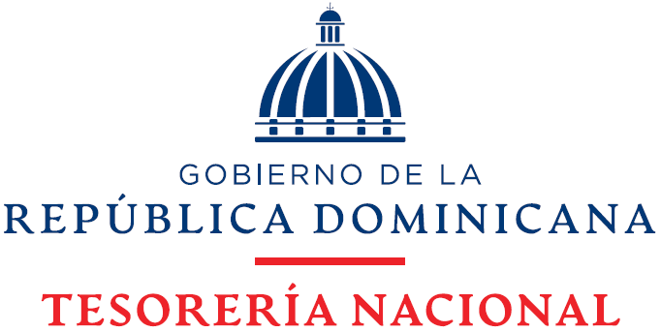

TESORERÍA NACIONAL
Matriz de Monitoreo Trimestral
Trimestre Octubre- Diciembre 2021
 |  |  |  |  |  |  |  |  |  |  |  |  | .

Dirección/Departamento: | Division de Comunicacion Institucional |  |  |  |  |  |  |  |  |  |  |  |  | Cumplimiento General del Período | 100%
Alineación Estratégica: | Plan Estratégico Institucional (PEI)
Eje Estratégico : | 4. Fortalecimiento Institucional
Directriz: | 4.3 Fortalecer la Cultura de Cambio.
Objetivo Estratégico: | 4.3.1 Definir e implementar un Sistema de Capacitación para el cambio y comunicación organizacional que coadyuve a un liderazgo efectivo y un personal comprometido.
PLANIFICACION |  |  |  |  |  |  |  |  | EJECUCION |  |  |  |  |  | VERIFICACION
Producto | Entregable | Actividades | Peso Asignado por Actividad | Operaciones | Peso Asignado por Operación | Programación de la actividad (Fecha exacta) |  | Responsable(s) Involucrado(s) | Cumplimiento de la Operación | Observaciones | Meta de la Operación | Nivel de Cumplimiento por Actividad | Meta Trimestre Julio-Septiembre | ALERTA CUMPLIMIENTO ACTIVIDAD | Medio de Verificación
 |  |  |  |  |  | Inicio | Fin
5. Actualización e Implementación del Manual de Gestión de Comunicación de Crisis. | A. Manual de Gestión Comunicación de Crisis actualizado e Implementado. | 5.1 Actualizar Manual de Gestión Comunicación de Crisis. | 100% | 5.1.2 Validar Manual de Gestión Comunicación de Crisis Actualizado. | 25% | 2021-10-04 | 2021-10-11 | 1. Patricia Del Castillo Encargado del Depto. Planificación y Desarrollo | Cumplimiento Negativo | Se encuentra en el Departamento de Planificación para revisión | 25% | 25% | 25% | 100% | DC- 5.1.2.A Manual de Gestión Comunicación de Crisis Actualizado validado.
 |  |  |  | 5.1.3 Aprobar Manual de Gestión Comunicación de Crisis Actualizado. | 10% | 2021-11-21 | 2021-11-29 | 1. Luis Rafael Delgado Tesorero Nacional 2. Patricia Del Castillo Encargado del Depto. Planificación y Desarrollo | Cumplimiento Negativo | En proceso de revisión y aprobación | 10% | 10% | 10% | 100% | DC- 5.1.3.A Manual de Gestión Comunicación de Crisis Actualizado aprobado.
6. Elaboración del Plan de Comunicación Institucional 2022. | A. Plan de Comunicacion Interna 2022 Elaboarado, Validado y Aprobado. | 6.1 Establecer la Estrátegia y Alineamientos para la elaboración del PCI 2022. | 65% | 6.1.1 Realizar levantamiento de información de acuerdo con los POAs y Proyectos Institucionales. | 35% | 2021-10-04 | 2021-10-29 | 1. Rosa Ramirez. Analista de Comunicación Estratégica | SI |  | 35% | 35% | 35% | 100% | DC-6.1.1.A Correos de Solicitud y Respuesta de las areas. DC-6.1.1.B Informe del Levantamiento de Información con las áreas.
 |  |  |  | 6.1.2 Establecer la Estrátegia comunicacional 2022. | 30% | 2021-10-25 | 2021-11-05 | 1. Manuel Rodriguez Enc. Div. Comunicaciones 2. Equipo de DC | SI |  | 30% | 30% | 30% |  | DC-6.1.2.A Borrador de la Estrátegia establecida.
 |  | 6.2 Diseñar el Plan de Comunicacion Institucional 2022. | 35% | 6.2.1. Preparar borrador del Plan de Comunicación Institucional. | 15% | 2021-11-08 | 2021-11-19 | 1. Rosa Ramirez. Analista de Comunicación Estratégica | SI |  | 15% | 15% | 15% | 100% | DC-6.2.1.A Borrador del Plan de Comunicación Institucional elaborado.

 |  |  |  | 6.2.2 Realizar revisión del borrador del Plan. | 10% | 2021-11-22 | 2021-12-03 | 1. Equipo de DC | SI |  | 10% | 10% | 10% |  | DC-6.2.2 Registro de participantes de la reunión. 'DC-6.2.2 Fotos de la reunión.

 |  |  |  | 6.2.3 Validacion del Plan de Comunicación Intitucional. | 5% | 2021-12-06 | 2021-12-10 | 1. Manuel Rodriguez Enc. Div. Comunicaciones | SI |  | 5% | 5% | 5% |  | DC- 6.2.3.A Plan de Comunicación Institucional 2022 validado.

 |  |  |  | 6.2.4 Aprobar el Plan de Comunicación Institucional 2022. | 5% | 2021-12-13 | 2021-12-17 | 1. MAE | Cumplimiento Negativo | En espera de revisión y aprobación | 5% | 5% | 5% |  | DC- 6.2.4.A Plan de Comunicación Institucional 2022 aprobado.

